איתור נתונים
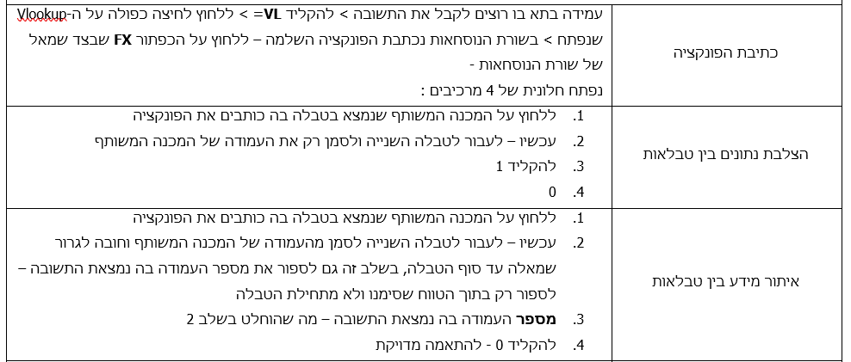
נייד | הצלבה | שם המבוטח | סכום הביטוח השנתי
054-4657485
054-6612070
054-6512699
050-6798574
052-6575583
054-6779753
054-6703290
054-6696723
050-6774175
050-6538197
052-6706991
050-6586297
054-6747393
054-6701436
050-6582188
054-6586704
050-6586424
054-6536986
052-6755347
050-6749700
054-6527048
054-6770455
052-6764872
052-6653740
052-6751981
050-6644183
052-6713705
050-6605430
050-6799160
050-6748863
054-6692513
050-6547378
052-6779295
054-6536558
052-6646911
050-6708212
052-6506514
054-6599505
050-6683017
054-6532069
052-6599322
054-6727999
050-6747842
052-6774870
050-6596690
052-6762695
052-6599328
052-6734494
052-6733357
054-6716877
054-6577343
052-6533748
052-6684072
052-6672925
050-6542633
050-6508173
052-6627420
054-6556150
050-6698220
052-6737814
052-6665065
054-6692361
050-6706957
052-6732450
050-6667545
050-6678137
052-6670035
050-6635893
054-6730698
054-6698094
050-6594400
054-6578853
050-6554670
052-6504342
054-6682219
054-6539003
052-6795165
050-6569286
052-6772490
054-6638730
052-6521200
050-6606922
052-6728063
050-6636875
050-6603234
050-6572550
050-6690077
054-6596511
050-6687974
052-6740682
052-6675192
050-6640452
050-6574789
052-6583832
050-6656912
052-6530167
052-6790679
050-6587944
052-6772260
050-6581604
050-6555175
054-6673293
054-6799229
054-6662217
052-6638611
050-6661088
050-6502755
050-6505343
054-6597277
052-6665519
052-6590273
052-6599894
052-6520622
054-6749888
054-6624370
052-6575322
054-6507728
050-6735524
054-6517703
054-6720349
052-6647010
054-6541649
052-6734538
052-6795018
050-6511827
050-6686467
054-6540573
052-6776666
054-6606159
050-6623532
054-6692673
052-6595435
052-6575332
054-6704312
050-6624336
054-6702501
050-6558344
052-6771846
050-6528575
050-6517897
050-6506441
054-6527047
052-6656679
050-6662686
054-6612865
054-6682027
054-6556014
050-6552566
052-6517618
054-6553767
054-6570329
054-6749341
050-6788763
054-6666908
054-6553381
052-6522699
050-6550126
054-6546338
052-6573969
054-6533298
054-6563070
052-6772722
050-6775874
050-6643318
050-6530928
052-6775331
054-6632748
050-6602903
052-6625771
052-6553845
050-6605431
054-6580463
052-6598293
054-6578852
054-6632573
050-6584216
052-6683501
054-6590169
052-6522344
054-6515632
054-6544061
050-6610980
052-6656416
054-6711026
054-6574641
050-6757153
050-6572509
052-6765837
054-6756482
054-6787074
050-6745535
050-6514700
050-6705863
054-6738779
052-6713450
052-6604203
052-6716220
050-6582283
050-6690226
050-5768363
050-6509224
054-6598025
050-6660887
052-6788964
050-6576395
052-6660987
054-6688227
054-6771622
052-6601019
052-6613035
052-6751945
050-6583452
054-6756344
054-6751551
054-6569777
054-6575123
052-6572224
054-6615938
054-6681169
052-6783079
052-6508671
052-6527250
054-6582285
054-6585788
050-6552881
050-6525977
050-6854670
052-6578317
050-6790971
054-6547810
050-6720545
050-6660100
052-6779911
052-6684202
054-6648254
054-6575645
052-6548624
052-6682606
050-6678611
052-6636557
054-6692360
054-6731091
052-6634549
050-6799412
054-6762981
050-6580406
054-6784782
054-6560102
050-6527246
052-6732088
050-6561973
052-6680185
050-6712529
052-6720215
054-6679675
050-6615593
052-6716219
052-6667617
054-6695001
050-6508165
054-6784877
052-6529341
054-6561217
054-6636682
052-6700210
054-6736379
050-6619743
054-6735919
050-6530182
054-6760786
050-6634509
052-6716595
052-6605589
054-6605354
054-6771931
054-6790843
052-6706924
054-6770566
050-6590593
052-6766170
052-6783536
050-6565019
054-6618414
052-6627474
054-6620716
054-6574590
054-6638260
052-6720803
054-6724745
050-6768363
050-6620375
050-6760584
054-6553568
050-6722967
050-6742382
050-6711875
054-6511362
054-6544535
050-6754358
052-6504876
050-6517019
054-6772314
050-6782310
052-6642725
050-6689641
050-6790805
052-6763211

